БРИЗЕРЫ
Компактные вентиляционные устройства Бризер |  |  |  |  |  |  |  | Дилерская скидка
Наименование приборов и фильтров | Артикул | Рекомендуемая розничная цена | Дилерская цена | Акция "Товар месяца – 4S» с 13.01 - 30.01 | РРЦ по акциям: Уют. Тепло. Свежесть. Монтаж в подарок с 13.01 - 30.01 только для Маркетплейсов | Закупка по акции: Уют. Тепло. Свежесть. Монтаж в подарок. с 13.01 - 30.01 |  | 24%

TION БРИЗЕР 4S
Magic (4S Family+Базовая станция MagicAir) | tion-br-4s-m tion-br-4s-f tion-bs310 | 97,630 | 74199 | 92749 | 83,549 | 65412 | в наличии
Plus (4S Family+Модуль CO2 системы MagicAir) | tion-br-4s-pl tion-br-4s-f tion-sp320 | 96,120 | 73051 | 91314 | 82,114 | 64400 | НЕТ В НАЛИЧИИ
Family (фильтр HEPA H13) | tion-br-4s-f | 77,860 | 59174 | 73967 | 64,767 | 52166 | в наличии
Base (фильтр HEPA Е11) | tion-br-4s-b | 76,590 | 58208 | 72761 | 63,561 | 51315 | в наличии
TION БРИЗЕР О2
ТОР (O2 МАС+Базовая станция MagicAir) | tion-br-o2-top tion-br-o2-mac tion-bs310 | 70,130.00 | 53299 | не участвует | 60,930 | 47779 | в наличии
Next (O2 МАС+Модуль CO2 системы MagicAir) | tion-br-o2-n tion-br-o2-mac tion-sp320 | 68,850.00 | 52326 | не участвует | 59,650 | 46806 | НЕТ В НАЛИЧИИ
МАС (Radiomodule) | tion-br-o2-mac | 54,530.00 | 41443 | не участвует | 45,330 | 35923 | в наличии
Standard (без Radiomodule) | tion-br-o2-st | 50,590.00 | 38448 | не участвует | 41,390 | 32928 | в наличии
Base (без фильтра HEPA Е11 и АК) | tion-br-o2-b | 46,790.00 | 35560 | не участвует | 37,590 | 30040 | в наличии
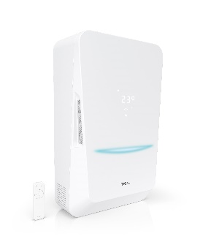 TION БРИЗЕР BIO X
BioX SM Standard | tion-br-biox-sm-s | 71,100.00 | 54036 | не участвует | 61,900 | 48516 | В наличии
BioX SM Base | tion-br-biox-sm-b | 69,960.00 | 53170 | не участвует | 60,760 | 47650 | В наличии
BioX Standard | tion-br-biox-s | 58,340.00 | 44338 | не участвует | 49,140 | 38818 | В наличии
BioX Base | tion-br-biox-b | 57,200.00 | 43472 | не участвует | 48,000 | 37952 | В наличии

TION БРИЗЕР LITE
Lite | tion-br-lite | 38,930.00 | 29,586.80 | не участвует | 34,330 | 26827 | в наличии

КОНДИЦИОНЕРЫ
 | РРЦ | Дилерская цена

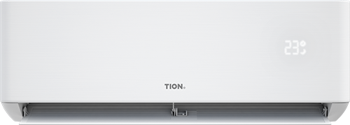 TION EDELWEISS 9000 BTU

Цена | 64,900 ₽ | 38940

TION EDELWEISS 12000 BTU

Цена | 71,500 ₽ | 42900

ОЧИСТИТЕЛИ-ОБЕЗЗАРАЖИВАТЕЛИ
Очистители-обеззараживатели
Наименование приборов и фильтров | Артикул | Рекомендуемая розничная цена | Дилерская цена

TION CLEVER

Очиститель Tion Clever МАC | tion-pur-clever | 31,390 | 22,915 | в наличии
 | 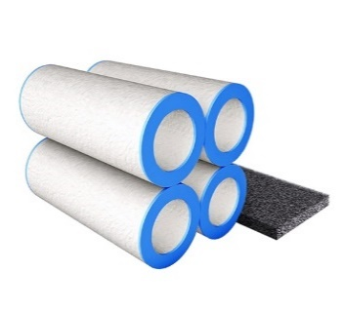 | 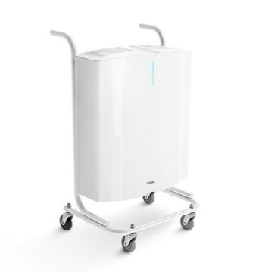

Подвижное основание для Тион Clever | tion-pur-clever-mobile | 9,550 | 6972 | в наличии
Набор фильтров для Tion Clever | tion-fil-kit-clv | 5,460 | 4150 | в наличии
TION IQ

IQ-200 белый | tion-pur-iq-100-w | 19320 | 14683 | в наличии
IQ-200 черный | tion-pur-iq-200-b | 19320 | 14683 | в наличии
IQ-400 белый | tion-pur-iq-400-w | 31340 | 23818 | в наличии
IQ-400 черный | tion-pur-iq-400-b | 31340 | 23818 | в наличии

УВЛАЖНИТЕЛЬ
Очистители-обеззараживатели
Наименование приборов и фильтров | Артикул | Рекомендуемая розничная цена | Дилерская цена

Увлажнитель воздуха TION Iris

Увлажнитель воздуха TION Iris | tion-hum-IRIS | 42,440 | 36,074
 |  | 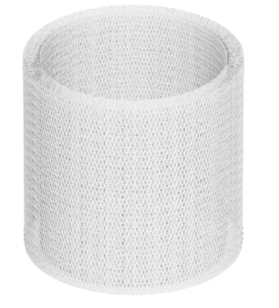

Фильтр для увлажнителя TION Iris | tion-fil-iris | 1,860 | 1581

ДИСТАНЦИОННОЕ УПРАВЛЕНИЕ
Дистанционное управление
Наименование приборов и фильтров | Артикул | Рекомендуемая розничная цена | Дилерская цена

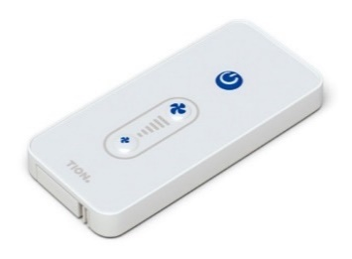 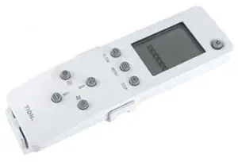 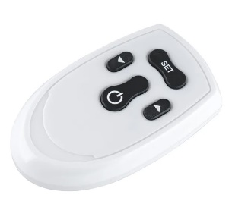

Универсальный пульт дистанционного управления | tion-rc02 | 6,240 | 4742 | в наличии
Пульт дистанционного управления для Бризера O2 | tion-rc-br02-4sp | 890 | 676 | в наличии
Пульт дистанционного управления для TION CLEVER | 18008 | 890 | 676 | в наличии

СИСТЕМА УМНОГО МИКРОКЛИМАТА
Система умного микроклимата MagicAir
Наименование приборов и фильтров | Артикул | Рекомендуемая розничная цена | Дилерская цена

БАЗОВАЯ СТАНЦИЯ MAGICAIR

BS310 | tion-bs310 | 23,200 | 17632 | в наличии
BS311 | tion-bs311 | 24,360 | 18514
BS410 | tion-bs410 | 31,080 | 23621 | в наличии
МОДУЛЬ CO2 СИСТЕМЫ MAGICAIR |  | 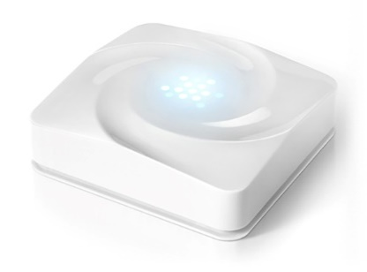

SP320 | tion-sp320 | 19,840 | 15078 | НЕТ В НАЛИЧИИ
ИК-МОДУЛЬ СИСТЕМЫ MAGICAIR |  | 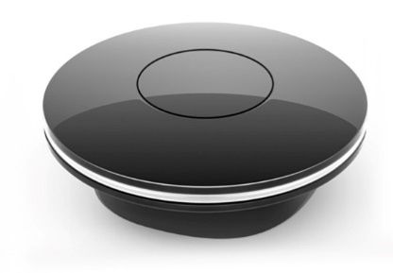

IRM330 | tion-irm330 | 8,500 | 6460 | в наличии
ТЕРМОРЕГУЛЯТОР DANFOSS ECO |  | 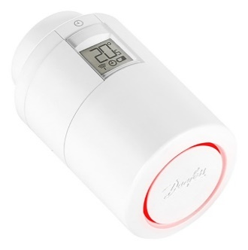

 | 014G1106S | 7,500 | 5700 | нет в наличии

ДАТЧИКИ
Датчики Rubetec
Наименование приборов и фильтров | Артикул | Рекомендуемая розничная цена | Дилерская цена

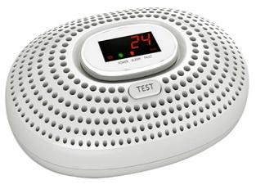 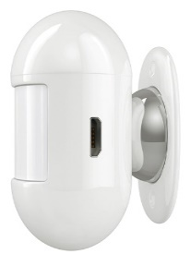

Датчик движения Rubetec | - | 1,750 | 1330 | в наличии
Датчик дыма Rubetek KR-SD02 | - | 3,200 | 2432 | в наличии
Датчик открытия окна/двери Rubetek RS-3210 | - | 1,400 | 1064 | в наличии
Датчик утечки газа Rubetek KR-GD13 | - | 5,200 | 3952 | в наличии

ФИЛЬТРЫ
Фильтры
Наименование приборов и фильтров | Артикул | Рекомендуемая розничная цена | Дилерская цена

ФИЛЬТРЫ ДЛЯ TION БРИЗЕР 4S |  | 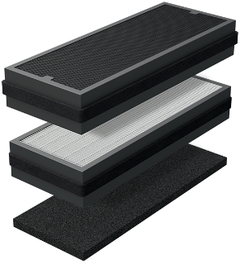 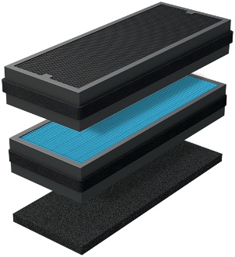

Фильтр первичной очистки G4 для Tion Бризер 3S/4S | tion-fil-g4 | 1,360 | 1034 | в наличии
Высокоэффективный фильтр HEPA Н13 | tion-fil-h13 | 4,830 | 3671 | в наличии
Адсорбционно-каталитический фильтр АК-4S | tion-fil-co-4s | 4,140 | 3146 | в наличии
Комплект сменных фильтров для Tion Бризер 4S family | tion-fil-kit-4sf | 9,920 | 7539 | в наличии
Комплект сменных фильтров для Tion Бризер 4S base | tion-fil-kit-4sb | 9,240 | 7022 | в наличии
Усиленный адсорбционно-каталитический фильтр АК-XXL | tion-fil-co-xxl | 5,980 | 4545 | в наличии
ФИЛЬТРЫ ДЛЯ TION БРИЗЕР Bio X
Комплект префильтров G4 Bio X | tion-fil-kit-biox-g4 | 1,340 | 1018 | в наличии
Высокоэффективный фильтр HEPA Н11 BIO-X | tion-fil-brbx-e11 | 3,670 | 2789 | в наличии
Высокоэффективный фильтр HEPA Н11+AK BIO-X | tion-fil-brbx-e11+ak | 4,640 | 3526 | в наличии
Комплект фильтров Bio X Base | tion-fil-kit-biox-bs | 4,600 | 3496 | в наличии
Комплект фильтров Bio X Standard | tion-fil-kit-biox-st | 5,740 | 4362 | в наличии
ФИЛЬТРЫ ДЛЯ TION БРИЗЕР 3S

Фильтр первичной очистки G4 для Tion Бризер 3S/4S | tion-fil-g4 | 1,360 | 1034 | в наличии
Высокоэффективный фильтр HEPA Н11 | tion-fil-e11 | 4,090 | 3108 | в наличии
Адсорбционно-каталитический фильтр АК-XL | tion-fil-co-xl | 4,090 | 3108 | в наличии
Комплект сменных фильтров для Tion Бризер 3S | tion-fil-kit-3s | 9,030 | 6863 | в наличии
Усиленный адсорбционно-каталитический фильтр АК-XXL | tion-fil-co-xxl | 5,980 | 4545 | в наличии
ФИЛЬТРЫ ДЛЯ БРИЗЕР TION O2 |  | 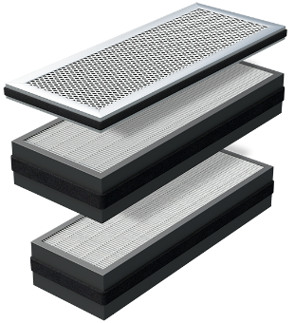

Базовый фильтр F7 | tion-fil-f7-o2 | 2,830 | 2151 | в наличии
Высокоэффективный фильтр HEPA Н11 | tion-fil-e11 | 4,090 | 3108 | в наличии
Адсорбционно-каталитический фильтр АК | tion-fil-co-o2 | 2,830 | 2151 | в наличии
Комплект сменных фильтров для бризера Бризер Tion O2 | tion-fil-kit-o2s | 8,970 | 6817 | в наличии
Усиленный адсорбционно-каталитический фильтр АК-XXL | tion-fil-co-xxl | 5,980 | 4545 | в наличии
ФИЛЬТРЫ ДЛЯ БРИЗЕР LITE

Фильтр канальный класса G4 в мягкой упаковке | tion-fil-g4-lite | 1,260 | 958 | в наличии
Высокоэффективный канальный фильтр класса E11 | tion-fil-e11-lite | 2,940 | 2234 | в наличии
Фильтр канальный полипропиленовый 110D |  | 990 | 752 | нет в наличии
ФИЛЬТРЫ ДЛЯ ОЧИСТИТЕЛЕЙ ОБЕЗЗАРАЖИВАТЕЛЕЙ СЕРИИ IQ

Фильтр для Очиститель-обеззараживатель IQ-100 | tion-fil-iq-100 | 3,360 | 2554 | в наличии
Фильтр для Очиститель-обеззараживатель IQ-200 | tion-fil-iq-200 | 4,720 | 3587 | в наличии
Фильтр для Очиститель-обеззараживатель IQ-400 | tion-fil-iq-400 | 6,820 | 5183 | в наличии

МОНТАЖ
Монтажные аксессуары
Наименование приборов и фильтров | Рекомендуемая розничная цена | Дилерская цена

 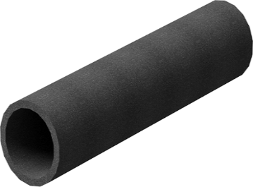

Монтажный комплект (Тилит 1м + решетка) | 850 | 850 | в наличии
Решетка для монтажа | 170 | 170 | в наличии

